System overview
① | System communicate model

CAN software PC
PC driver
CAN simulator device
USB
CAN
 |  |  |  |  |  | …………

 |  | Qt develop | Linux device driver |  | TM4C123G board develop

② | CAN software PC feature

Database Edit software
Gọi để mở
Simulator software

Sử dụng database

 | - | Tạo mới database | - | Cấu hình hệ thống
 | - | Mở database có sẳn | - | Interactive các message/ signal
 |  |  | - | Tạo test scenario
 |  |  | - | View nội dung message (trace)
②.① | Database Edit software
 | - | Là một chương trình độc lập
 | - | Database được lưu trữ giống database của Vector (Cần tìm hiểu)
 | - | Hỗ trợ được các loại data format: Intel, Motorola cả big và little endian
 | - | Hỗ trợ edit message, signal, add/ remove signal vào message/ signal

②.② | Simulator software
 | - | Cấu hình được những cổng CAN nào sử dụng, tốc độ như thế nào
 | - | Load được database vào trong test model
 | - | Add/remove được sơ đồ kết nối các khối (trace, interactive generator)
 | - | Add/remove được các message vào trong IG
 | - | Trong IG có thể edit được các waveform của từng signal. Waveform: sine, toggle, square
 | - | Trong IG có thể setting cycle của từng message.
 | - | Trong lúc đang simulate, có thể edit nội dung message ở dạng raw data hoặc physical value
 | - | Trace window hiển thị các thuộc tính của message: ID, length, direction, data, signal value.
 | - | Statistic window hiển thị như phần mềm Vector

③ | PC driver
 | - | Nhận biết thiết bị cắm, rút
 | - | CAN software có thể đóng, mở thiết bị qua device node
 | - | CAN software có thể cấu hình baudrate thiết bị qua file descriptor
 | - | CAN software có thể gửi/nhận message CAN qua file descriptor
④ | CAN simulator device
 | - | Có hai giao tiếp chính: CAN và USB
 | - | Giao tiếp USB để nhận điều khiển từ PC
 | - | Giao tiếp USB gửi message từ CAN (CAN nhận được)
 | - | Giao tiếp USB thông báo thiết bị CAN bị đứt kết nối.

Components
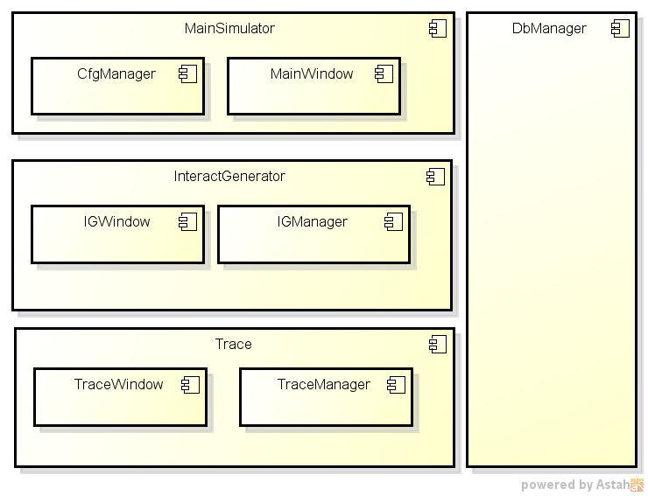
① | Main components
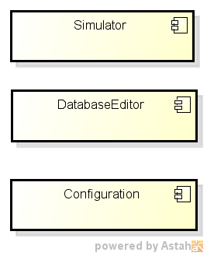

② | Database Editor

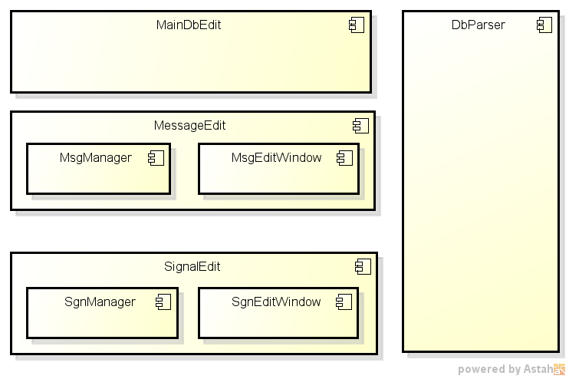

③ | Simulator software

Simulator
QMenu
QWindow
A. | Specification
1 | Menu
 | File | View | Start | Mode | Configuration | Window | Help
 | New configuration | Measurement setup | Start simulate | Online mode | Network configure | Close all windows | About
 | Load configuration | Trace | Stop simulate | Offline mode | Option | Minimize all windows
 | Save configuration | IG
QPushButton
QPixmap pixmap("image_path");
QIcon ButtonIcon(pixmap);
button->setIcon(ButtonIcon);
button->setIconSize(pixmap.rect().size());
 | Save configuration as
 | Associate database

2 | Measurement setup

display when start software

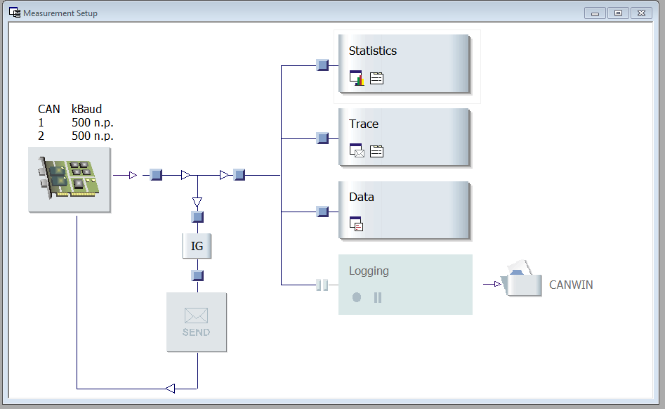

QLabel

QPushButton

QPushButton

QLine

Configuration file
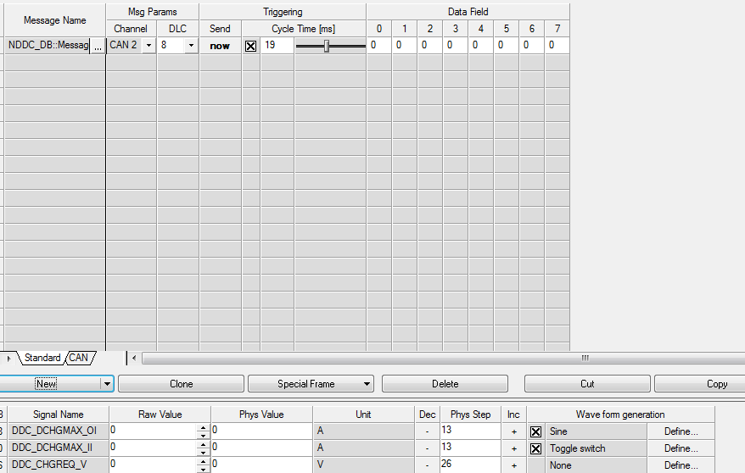
I | Configuration part
"CFG":{
"CANUsed": 2,
"CAN 1": {
"Baud": 500
},
"CAN 2": {
"Baud": 500
},
"Main": {
"Join":{
"Name": ""
}
},
"Input": {
"Join":{
"Name": ""
},
"Branches": {
"Branch": {
"Join":{ "Name": ""
},
"Filter":{ "Name": "PF",
"Mask": 123,
"ID": 456
},
"Join":{ "Name": ""
},
"Trace":{ "Name": "Trace"
}
},
"Branch": {
"Break":{ "Name": ""
},
"Data":{ "Name": "Data"
}
},
"Branch": {
"Join":{ "Name": ""
},
"Logging":{ "Name": "Logging",
"Path":"D:\\Projects\\CANSim\\log.blf"
}
}
}
},
"Generate": {
"Join":{ "Name": ""
},
"Filter":{ "Name": "PF",
"Mask": 123,
"ID": 456
},
"Join":{ "Name": ""
},
"IG1":{ "Name": "IG"
}
}
}

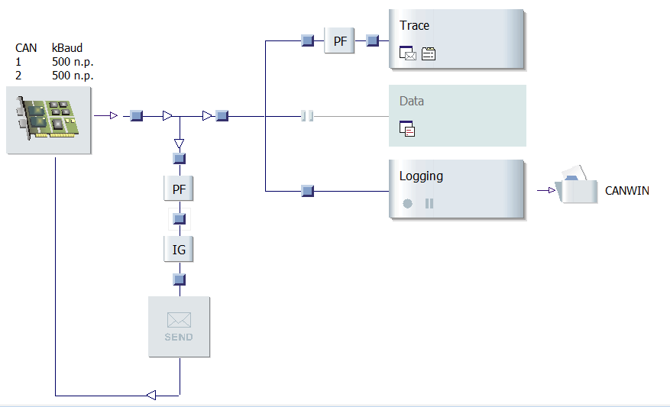
Trace

Join
Break

Logging

Filter

IG

 |  | NOTE: Using Qjson to parse

II | Interactive generator part

"IG1": {
"Name": "IG",
"Message": {
"Name": "ffgsgfgsfgsg"
"ID": 0x380,
"Cycle": 100,
"Signals":{
"name of signal 1":{
"value": the value in float,
"startbit": start bit (0 --> 63),
"waveform": {
"Name": "Sine"
"Period": Number samples (default 1000)
"Amplitude": value of amplitude. default: (min + max)/2
}
},
"name of signal 2":{
"value": the value in float,
"startbit": start bit (0 --> 63),
"waveform": {
"Name": "Square"
"Level 1": value level 1 (min default)
"Level 2": value level 2 (max default)
}
},
"name of signal 3":{
"value": the value in float,
"startbit": start bit (0 --> 63),
"waveform": {
"Name": "None"
}
},
...........
}
}
},
"IG2": { ............

